Лист1
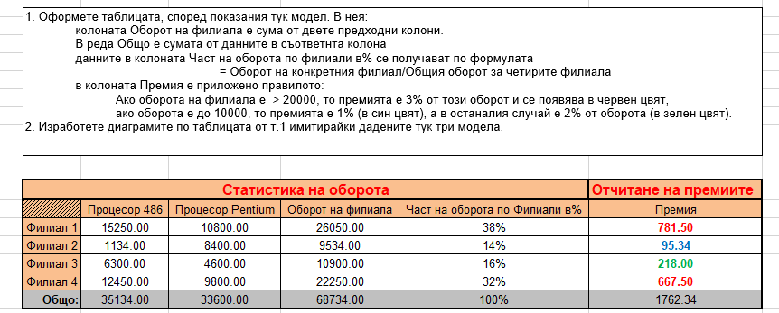
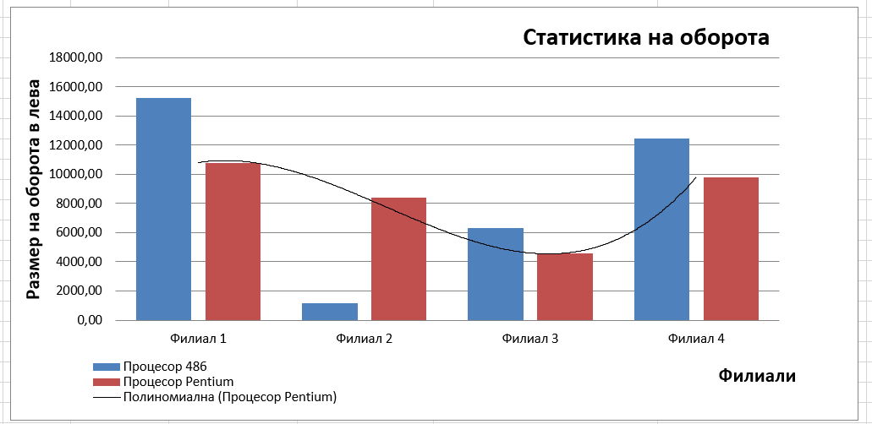

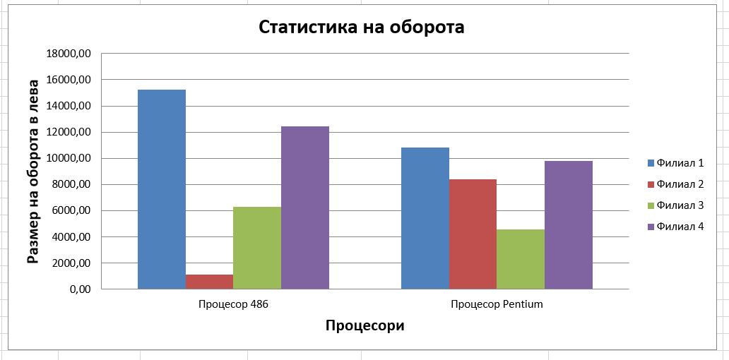
 | Статистика на оборота |  |  |  | Отчитане на премиите
 | Процесор 486 | Процесор Pentium | Оборот на филиала | Част на оборота по Филиали в % | Премия
Филиал 1 | 15,250.00 | 10,800.00 | 26,050.00 | 38% | 781.50
Филиал 2 | 1,134.00 | 8,400.00 | 9,534.00 | 14% | 95.34
Филиал 3 | 6,300.00 | 4,600.00 | 10,900.00 | 16% | 218.00
Филиал 4 | 12,450.00 | 9,800.00 | 22,250.00 | 32% | 667.50
Общо: | 35,134.00 | 33,600.00 | 68,734.00 | 100% | 1,762.34

Статистика на оборота

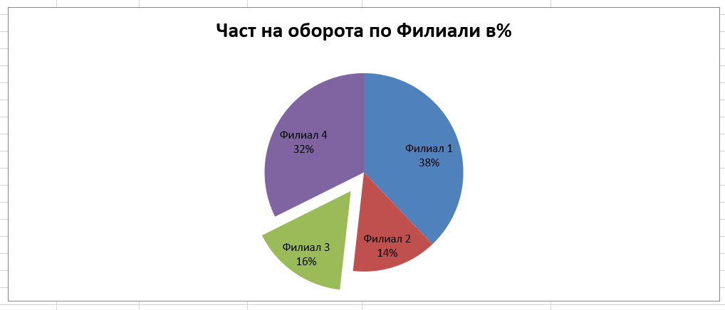

Статистика на оборота
Част на оборота по Филиали в %

